Плиты индукция
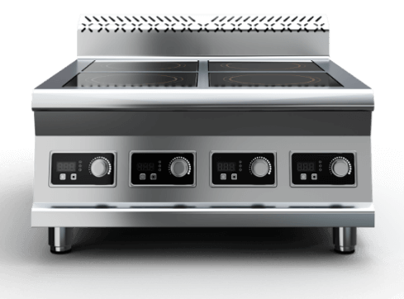

 | Плиты индукционные

Серия | Артикул | Наименование | Габаритные размеры, д*г*в | RRP*, руб. с НДС 22% | Цена с учетом скидки 0% | Описание
 |  | Плиты индукционные, отдельно
700 серия | P7G2 | Плита индукционная 400х750х470 2-х конфорочная 700 серия 3,5кВт | 400х750х470 | 42,950 | 42,950 | Плита индукционная, столешница из нержавеющей стали марки AISI 430 толщиной 1 мм, корпус из нержавеющей стали марки AISI 430 толщиной 0,8 мм. Имеет 2 конфорки мощностью по 3,5 кВт, питание 380 В. Габариты стеклокерамики 280х280х6 мм. Поставляется в собранном виде. Вес плиты индукционной 28 кг. Габариты упаковки 415х765х485 мм.
700 серия | P7G4 | Плита индукционная 700х750х470 4-х конфорочная 700 серия 3,5кВт | 700х750х470 | 81,420 | 81,420 | Плита индукционная, столешница из нержавеющей стали марки AISI 430 толщиной 1 мм, корпус из нержавеющей стали марки AISI 430 толщиной 0,8 мм. Имеет 4 конфорки мощностью по 3,5 кВт, питание 380 В. Габариты стеклокерамики 280х280х6 мм. Поставляется в собранном виде. Вес плиты индукционной 40 кг. Габариты упаковки 715х765х485 мм.
700 серия | P7G6 | Плита индукционная 1010х750х470 6-ти конфорочная 700 серия 3,5кВт | 1010х750х470 | 120,740 | 120,740 | Плита индукционная, столешница из нержавеющей стали марки AISI 430 толщиной 1 мм, корпус из нержавеющей стали марки AISI 430 толщиной 0,8 мм. Имеет 6 конфорок мощностью по 3,5 кВт, питание 380 В. Габариты стеклокерамики 280х280х6 мм. Поставляется в собранном виде. Вес плиты индукционной 58 кг. Габариты упаковки 1025х765х485 мм.
900 серия | P9G2 | Плита индукционная 450х900х470 2-х конфорочная 900 серия 3,5кВт | 450х900х470 | 43,810 | 43,810 | Плита индукционная, столешница из нержавеющей стали марки AISI 430 толщиной 1 мм, корпус из нержавеющей стали марки AISI 430 толщиной 0,8 мм. Имеет 2 конфорки мощностью по 3,5 кВт, питание 380 В. Габариты стеклокерамики 340х340х6 мм. Поставляется в собранном виде. Вес плиты индукционной 33 кг. Габариты упаковки 465х915х485 мм.
900 серия | P9G4 | Плита индукционная 840х900х470 4-х конфорочная 900 серия 3,5кВт | 840х900х470 | 82,170 | 82,170 | Плита индукционная, столешница из нержавеющей стали марки AISI 430 толщиной 1 мм, корпус из нержавеющей стали марки AISI 430 толщиной 0,8 мм. Имеет 4 конфорки мощностью по 3,5 кВт, питание 380 В. Габариты стеклокерамики 340х340х6 мм. Поставляется в собранном виде. Вес плиты индукционной 48 кг. Габариты упаковки 855х915х485 мм.
900 серия | P9G6 | Плита индукционная 1220х900х470 6-ти конфорочная 900 серия 3,5кВт | 1220х900х470 | 120,250 | 120,250 | Плита индукционная, столешница из нержавеющей стали марки AISI 430 толщиной 1 мм, корпус из нержавеющей стали марки AISI 430 толщиной 0,8 мм. Имеет 6 конфорок мощностью по 3,5 кВт, питание 380 В. Габариты стеклокерамики 340х340х6 мм. Поставляется в собранном виде. Вес плиты индукционной 68 кг. Габариты упаковки 1235х915х485 мм.
 |  | Плита с индукционными конфорками на подставке, комплект
700 серия | P7G2/S | Плита индукционная 2-х конфорочная 700 серия на подставке | 400х750х860 | 62,840 | 62,840 | Плита индукционная, столешница из нержавеющей стали марки AISI 430 толщиной 1 мм, корпус из нержавеющей стали марки AISI 430 толщиной 0,8 мм. Имеет 2 конфорки мощностью по 3,5 кВт, питание 380 В. Габариты стеклокерамики 280х280х6 мм. Подставка поставляется в разобранном виде. Вес плиты индукционной 28 кг. Габариты упаковки 415х765х485 мм.
700 серия | P7G4/S | Плита индукционная 4-х конфорочная 700 серия на подставке | 700х750х860 | 102,470 | 102,470 | Плита индукционная, столешница из нержавеющей стали марки AISI 430 толщиной 1 мм, корпус из нержавеющей стали марки AISI 430 толщиной 0,8 мм. Имеет 4 конфорки мощностью по 3,5 кВт, питание 380 В. Габариты стеклокерамики 280х280х6 мм. Подставка поставляется в разобранном виде. Вес плиты индукционной 40 кг. Габариты упаковки 715х765х485 мм.
700 серия | P7G6/S | Плита индукционная 6-ти конфорочная 700 серия на подставке | 1010х750х860 | 143,990 | 143,990 | Плита индукционная, столешница из нержавеющей стали марки AISI 430 толщиной 1 мм, корпус из нержавеющей стали марки AISI 430 толщиной 0,8 мм. Имеет 6 конфорок мощностью по 3,5 кВт, питание 380 В. Габариты стеклокерамики 280х280х6 мм. Подставка поставляется в разобранном виде. Вес плиты индукционной 58 кг. Габариты упаковки 1025х765х485 мм.
900 серия | P9G2/S | Плита индукционная 2-х конфорочная 900 серия на подставке | 450х900х860 | 65,840 | 65,840 | Плита индукционная, столешница из нержавеющей стали марки AISI 430 толщиной 1 мм, корпус из нержавеющей стали марки AISI 430 толщиной 0,8 мм. Имеет 2 конфорки мощностью по 3,5 кВт, питание 380 В. Габариты стеклокерамики 340х340х6 мм. Подставка поставляется в разобранном виде. Вес плиты индукционной 33 кг. Габариты упаковки 465х915х485 мм.
900 серия | P9G4/S | Плита индукционная 4-х конфорочная 900 серия на подставке | 840х900х860 | 105,370 | 105,370 | Плита индукционная, столешница из нержавеющей стали марки AISI 430 толщиной 1 мм, корпус из нержавеющей стали марки AISI 430 толщиной 0,8 мм. Имеет 4 конфорки мощностью по 3,5 кВт, питание 380 В. Габариты стеклокерамики 340х340х6 мм. Подставка поставляется в разобранном виде. Вес плиты индукционной 48 кг. Габариты упаковки 855х915х485 мм.
900 серия | P9G6/S | Плита индукционная 6-ти конфорочная 900 серия на подставке | 1220х900х860 | 145,680 | 145,680 | Плита индукционная, столешница из нержавеющей стали марки AISI 430 толщиной 1 мм, корпус из нержавеющей стали марки AISI 430 толщиной 0,8 мм. Имеет 6 конфорок мощностью по 3,5 кВт, питание 380 В. Габариты стеклокерамики 340х340х6 мм. Подставка поставляется в разобранном виде. Вес плиты индукционной 68 кг. Габариты упаковки 1235х915х485 мм.

Подставки
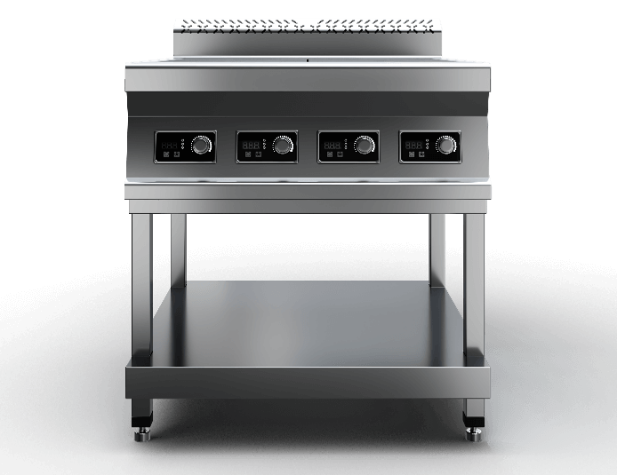

 |  | Подставки для плит

Серия | Артикул | Наименование | Габаритные размеры, д*г*в | RRP*, руб. с НДС | Цена с учетом скидки 0% | Описание
700 серия | S7G2 | Подставка под индукционную плиту 2-700 400х750х570 | 400х750х570 | 16,216 | 16,216 | Подставка под индукционную плиту 2-х конфорочную 700 серии с полкой из нержавеющей стали марки AISI 430 толщиной 0,8мм. Ножки каркаса из профильной трубы 40х40 нержавеющей стали марки AISI 430 толщиной 1,2 мм. Регулируемые опоры. Подставка поставляется в разобранном виде. Вес изделия 8 кг. Габариты упакованного изделия 415х805х145 мм.
700 серия | S7G4 | Подставка под индукционную плиту 4-700 700х750х570 | 700х750х570 | 19,266 | 19,266 | Подставка под индукционную плиту 4-х конфорочную 700 серии с полкой из нержавеющей стали марки AISI 430 толщиной 0,8мм. Ножки каркаса из профильной трубы 40х40 нержавеющей стали марки AISI 430 толщиной 1,2 мм. Регулируемые опоры. Подставка поставляется в разобранном виде. Вес изделия 10 кг. Габариты упакованного изделия 715х805х145 мм.
700 серия | S7G6 | Подставка под индукционную плиту 6-700 1010х750х570 | 1010х750х570 | 23,028 | 23,028 | Подставка под индукционную плиту 6-х конфорочную 700 серии с полкой из нержавеющей стали марки AISI 430 толщиной 0,8мм. Ножки каркаса из профильной трубы 40х40 нержавеющей стали марки AISI 430 толщиной 1,2 мм. Регулируемые опоры. Подставка поставляется в разобранном виде. Вес изделия 12 кг. Габариты упакованного изделия 1025х805х145 мм.
900 серия | S9G2 | Подставка под индукционную плиту 2-900 450х900х570 | 450х900х570 | 17,741 | 17,741 | Подставка под индукционную плиту 2-х конфорочную 900 серии с полкой из нержавеющей стали марки AISI 430 толщиной 0,8мм. Ножки каркаса из профильной трубы 40х40 нержавеющей стали марки AISI 430 толщиной 1,2 мм. Регулируемые опоры. Подставка поставляется в разобранном виде. Вес изделия 9 кг. Габариты упакованного изделия 465х955х145 мм.
900 серия | S9G4 | Подставка под индукционную плиту 4-900 840х900х570 | 840х900х570 | 20,791 | 20,791 | Подставка под индукционную плиту 4-х конфорочную 900 серии с полкой из нержавеющей стали марки AISI 430 толщиной 0,8мм. Ножки каркаса из профильной трубы 40х40 нержавеющей стали марки AISI 430 толщиной 1,2 мм. Регулируемые опоры. Подставка поставляется в разобранном виде. Вес изделия 12 кг. Габариты упакованного изделия 855х955х145 мм.
900 серия | S9G6 | Подставка под индукционную плиту 6-900 1220х900х570 | 1220х900х570 | 24,553 | 24,553 | Подставка под индукционную плиту 6-х конфорочную 900 серия с полкой из нержавеющей стали марки AISI 430 толщиной 0,8мм. Ножки каркаса из профильной трубы 40х40 нержавеющей стали марки AISI 430 толщиной 1,2 мм. Регулируемые опоры. Подставка поставляется в разобранном виде. Вес изделия 15 кг. Габариты упакованного изделия 1235х955х145 мм.

Линии раздачи
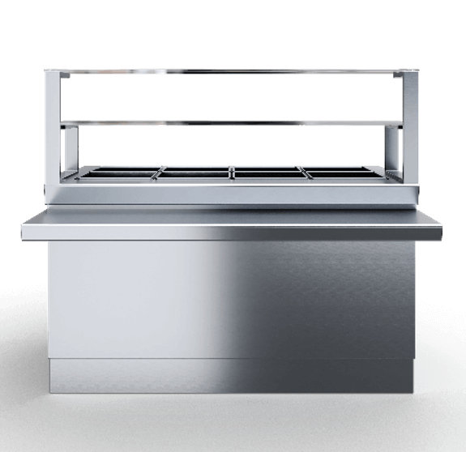

 | Линии раздачи

Артикул | Наименование | Габаритные размеры (ШхГхВ), мм | RRP*, руб. с НДС | Цена с учетом скидки 0% | Описание
ПППЧ-БН-СЗ-6 | Прилавок для приборов и подносов с заниженной столешницей 600 | 660х660х660(1320) | 38532 | 38,532 | Прилавок для столовых приборов столешница из нержавеющей стали марки AISI 430 толщиной 1 мм, корпус из нержавеющей стали марки AISI 430 толщиной 1 мм. Имеет четыре гастроемкости под столовые приборы Поставляется в собранном виде. Вес 86 кг.
М1ИЧ-2К-11,2 | Мармит 1-х блюд индукционный 2-х конфорочный 1120 | 1120х1045(660)х870(1340) | 87026 | 87,026 | Мармит первых блюд, корпус из нержавеющей стали марки AISI 430 толщиной 1 мм. Имеет 2 конфорки мощностью по 3.5 кВт. Оснащен 1 полкой сверху. Вес 110кг.
М1ИЧ-3К-15 | Мармит 1-х блюд индукционный 3-х конфорочный 1500 | 1500х1045(660)х870(1340) | 98566 | 98,566 | Мармит первых блюд, корпус из нержавеющей стали марки AISI 430 толщиной 1 мм. Имеет 3 индукционные конфорки мощностью по 3.5 кВт. Оснащен 1 полкой сверху.
М1ЧЧ-2К-11,2 | Мармит 1-х блюд 2-х конфорочный чугунные конфорки 1120 | 1120х1045(660)х870(1340) | 83733 | 83,733 | Мармит первых блюд, корпус из нержавеющей стали марки AISI 430 толщиной 1 мм. Имеет 2 конфорки, общей мощностью 1,7 кВт. Оснащен 1 полкой сверху. Вес 74кг.
М1ЧЧ-3К-15 | Мармит 1-х блюд 3-х конфорочный чугунные конфорки 1500 | 1500х1045(660)х870(1340) | 99501 | 99,501 | Мармит первых блюд, корпус из нержавеющей стали марки AISI 430 толщиной 1 мм. Имеет 3 конфорки, общей мощностью 2,58 кВт. Оснащен 1 полкой сверху. Вес 124кг.
М1СЧ-2К-11,2 | Мармит 1-х блюд под супницы 1120 | 1120х1045(660)х870(1340) | 69859 | 69,859 | Мармит первых блюд, корпус из нержавеющей стали марки AISI 430 толщиной 1 мм. С полкой. Имеет 2 розетки. Оснащен 1 полкой сверху. Вес 92кг.
М1СЧ-3К-15 | Мармит 1-х блюд под супницы 1500 | 1500х1045(660)х870(1340) | 73865 | 73,865 | Мармит первых блюд, корпус из нержавеющей стали марки AISI 430 толщиной 1 мм. С полкой. Имеет 3 розетки. Оснащен 1 полкой сверху. Вес 132кг.
М2ПЧ-11,2 | Мармит 2-х блюд паровой 1120 | 1120х1030(660)х870 | 128090 | 128,090 | Корпус из нержавеющей стали марки AISI 430 толщиной 1 мм. С полкой. Нагрев паровой. Поставляется в собранном виде. Мощность 2,5 кВт. Оснащен 1 полкой сверху. Вес 132кг.
М2ПЧ-15 | Мармит 2-х блюд паровой 1500 | 1500х1030(660)х870(1320) | 153507 | 153,507 | Мармит вторых блюд, корпус из нержавеющей стали марки AISI 430 толщиной 1 мм. С полкой. Нагрев паровой. Поставляется в собранном виде. Мощность 2,5 кВт. Оснащен 1 полкой сверху. Вес 184кг.
ПВХЗЧ-11,2 | Прилавок-витрина холодильный закрытый 1120 | 1120х1030(660)х1707 | 213276 | 213,276 | Прилавок-витрина холодильный, столешница из нержавеющей стали марки AISI 430 толщиной 1 мм, корпус из нержавеющей стали марки AISI 430 толщиной 1 мм. Витрина три полки, температурв воздуха полезного объема +5...+15 ℃. Поставляется в собранном виде. Вес 194кг.
ПВХЗЧ-15 | Прилавок-витрина холодильный закрытый 1500 | 1500х1030(660)х1707 | 225500 | 225,500 | Прилавок-витрина холодильный, столешница из нержавеющей стали марки AISI 430 толщиной 1 мм, корпус из нержавеющей стали марки AISI 430 толщиной 1 мм. Витрина три полки, температурв воздуха полезного объема +5...+15 ℃. Поставляется в собранном виде. Вес 216кг.
ПНЧ-6 | Прилавок нейтральный 600 | 600х1030(660)х870(1320) | 34231 | 34,231 | Модуль нейтральный, столешница из нержавеющей стали марки AISI 430 толщиной 1 мм, корпус из нержавеющей стали марки AISI 430 толщиной 1 мм. Не имеет полок сверху. Вес 70кг.
ПНЧ-7 | Прилавок нейтральный 700 | 700х1030(660)х870(1320) | 39462 | 39,462 | Модуль нейтральный, столешница из нержавеющей стали марки AISI 430 толщиной 1 мм, корпус из нержавеющей стали марки AISI 430 толщиной 1 мм. Не имеет полок сверху. Вес 76кг.
ПНЧ-8 | Прилавок нейтральный 800 | 800х1030(660)х870(1320) | 40633 | 40,633 | Модуль нейтральный, столешница из нержавеющей стали марки AISI 430 толщиной 1 мм, корпус из нержавеющей стали марки AISI 430 толщиной 1 мм. Не имеет полок сверху. Вес 76кг.
ПНЧ-9 | Прилавок нейтральный 900 | 900х1030(660)х870(1320) | 43375 | 43,375 | Модуль нейтральный, столешница из нержавеющей стали марки AISI 430 толщиной 1 мм, корпус из нержавеющей стали марки AISI 430 толщиной 1 мм. Не имеет полок сверху. Вес 76кг.
ПНЧ-10 | Прилавок нейтральный 1000 | 1000х1030(660)х870(1320) | 55360 | 55,360 | Модуль нейтральный, столешница из нержавеющей стали марки AISI 430 толщиной 1 мм, корпус из нержавеющей стали марки AISI 430 толщиной 1 мм. Не имеет полок сверху. Вес 76кг.
ПНЧ-11 | Прилавок нейтральный 1100 | 1100х1030(660)х870 | 55360 | 55,360 | Модуль нейтральный, столешница из нержавеющей стали марки AISI 430 толщиной 1 мм, корпус из нержавеющей стали марки AISI 430 толщиной 1 мм. Не имеет полок сверху. Вес 92кг.
ПНЧ-11,2 | Прилавок нейтральный 1120 | 1120х1030(660)х870 | 55360 | 55,360 | Модуль нейтральный, столешница из нержавеющей стали марки AISI 430 толщиной 1 мм, корпус из нержавеющей стали марки AISI 430 толщиной 1 мм. Не имеет полок сверху. Вес 92кг.
ПНЧ-2ПН-11,2 | Прилавок нейтральный 1120 с двумя полками | 1120х1030(660)х870(1120) | 73983 | 73,983 | Модуль нейтральный, столешница из нержавеющей стали марки AISI 430 толщиной 1 мм, корпус из нержавеющей стали марки AISI 430 толщиной 1 мм. Две полки сверху. Вес 126кг.
ПНЧ-1ПН-11,2 | Прилавок нейтральный 1120 с одной полкой | 1120х1030(660)х870(1320) | 68236 | 68,236 | Модуль нейтральный, столешница из нержавеющей стали марки AISI 430 толщиной 1 мм, корпус из нержавеющей стали марки AISI 430 толщиной 1 мм. Одна полка сверху. Вес 118кг.
ПНЧ-12 | Прилавок нейтральный 1200 | 1200х1030(660)х870(1320) | 55360 | 55,360 | Модуль нейтральный, столешница из нержавеющей стали марки AISI 430 толщиной 1 мм, корпус из нержавеющей стали марки AISI 430 толщиной 1 мм. Не имеет полок сверху. Вес 126кг.
ПНЧ-13 | Прилавок нейтральный 1300 | 1300х1030(660)х870(1320) | 63654 | 63,654 | Модуль нейтральный, столешница из нержавеющей стали марки AISI 430 толщиной 1 мм, корпус из нержавеющей стали марки AISI 430 толщиной 1 мм. Не имеет полок сверху. Вес 126кг.
ПНЧ-14 | Прилавок нейтральный 1400 | 1400х1030(660)х870(1320) | 69940 | 69,940 | Модуль нейтральный, столешница из нержавеющей стали марки AISI 430 толщиной 1 мм, корпус из нержавеющей стали марки AISI 430 толщиной 1 мм. Не имеет полок сверху. Вес 126кг.
...

Столы, нержавейка
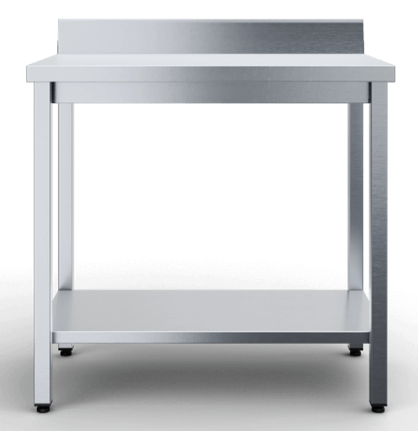

 | Столы производственные, нержавеющая сталь | СКИДКА 20% до 15 мая 2026
...

Столы, полипропилен
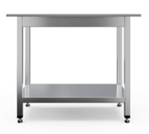

 | Столы производственные с полипропиленовой столешницей | НОВИНКА!
...

Столы-тумбы
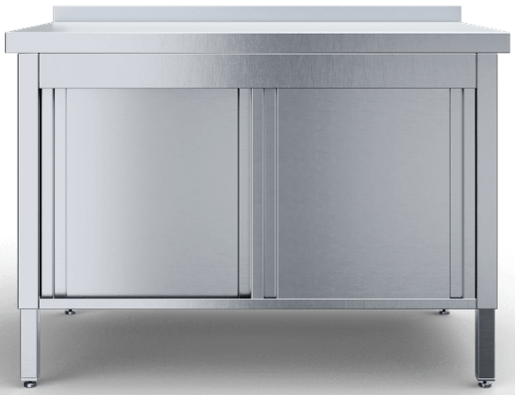

 | Столы тумбы

Тип полки/обвязки/каркаса | Наименование | Артикул | Габаритные размеры, д*г*в | RRP*, руб. с НДС | Цена с учетом скидки 0% | Описание
Двери-купе | Стол-тумба двери-купе | СТТЧ-К-8/6 | 800х600х850 | 38,508 | 38,508 | Стол-тумба с дверьми-купе со столешницей из нержавеющей стали марки AISI 430 толщиной 0,8мм. Столешница усилена подложкой из фанеры толщиной 16 мм. Сплошная полка и из нержавеющей стали марки AISI 430 толщиной 0,8мм. Регулируемые опоры. У стола имеется съёмный борт из нержавеющей стали марки AISI 430 толщиной 0,8мм. Стол поставляется в собранном виде. В упакованном виде изделие имеет габариты 800х600х850 мм.
Двери-купе | Стол-тумба двери-купе | СТТЧ-К-8/7 | 800х700х850 | 40,875 | 40,875 | Стол-тумба с дверьми-купе со столешницей из нержавеющей стали марки AISI 430 толщиной 0,8мм. Столешница усилена подложкой из фанеры толщиной 16 мм. Сплошная полка и из нержавеющей стали марки AISI 430 толщиной 0,8мм. Регулируемые опоры. У стола имеется съёмный борт из нержавеющей стали марки AISI 430 толщиной 0,8мм. Стол поставляется в собранном виде. В упакованном виде изделие имеет габариты 800х700х850 мм.
Двери-купе | Стол-тумба двери-купе | СТТЧ-К-9/6 | 900х600х850 | 40,854 | 40,854 | Стол-тумба с дверьми-купе со столешницей из нержавеющей стали марки AISI 430 толщиной 0,8мм. Столешница усилена подложкой из фанеры толщиной 16 мм. Сплошная полка и из нержавеющей стали марки AISI 430 толщиной 0,8мм. Регулируемые опоры. У стола имеется съёмный борт из нержавеющей стали марки AISI 430 толщиной 0,8мм. Стол поставляется в собранном виде. В упакованном виде изделие имеет габариты 900х600х850 мм.
Двери-купе | Стол-тумба двери-купе | СТТЧ-К-9/7 | 900х700х850 | 43,321 | 43,321 | Стол-тумба с дверьми-купе со столешницей из нержавеющей стали марки AISI 430 толщиной 0,8мм. Столешница усилена подложкой из фанеры толщиной 16 мм. Сплошная полка и из нержавеющей стали марки AISI 430 толщиной 0,8мм. Регулируемые опоры. У стола имеется съёмный борт из нержавеющей стали марки AISI 430 толщиной 0,8мм. Стол поставляется в собранном виде. В упакованном виде изделие имеет габариты 900х700х850 мм.
Двери-купе | Стол-тумба двери-купе | СТТЧ-К-10/6 | 1000х600х850 | 47,313 | 47,313 | Стол-тумба с дверьми-купе со столешницей из нержавеющей стали марки AISI 430 толщиной 0,8мм. Столешница усилена подложкой из фанеры толщиной 16 мм. Сплошная полка и из нержавеющей стали марки AISI 430 толщиной 0,8мм. Регулируемые опоры. У стола имеется съёмный борт из нержавеющей стали марки AISI 430 толщиной 0,8мм. Стол поставляется в собранном виде. В упакованном виде изделие имеет габариты 1000х600х850 мм.
Двери-купе | Стол-тумба двери-купе | СТТЧ-К-10/7 | 1000х700х850 | 50,126 | 50,126 | Стол-тумба с дверьми-купе со столешницей из нержавеющей стали марки AISI 430 толщиной 0,8мм. Столешница усилена подложкой из фанеры толщиной 16 мм. Сплошная полка и из нержавеющей стали марки AISI 430 толщиной 0,8мм. Регулируемые опоры. У стола имеется съёмный борт из нержавеющей стали марки AISI 430 толщиной 0,8мм. Стол поставляется в собранном виде. В упакованном виде изделие имеет габариты 1000х700х850 мм.
Двери-купе | Стол-тумба двери-купе | СТТЧ-К-11/6 | 1100х600х850 | 49,166 | 49,166 | Стол-тумба с дверьми-купе со столешницей из нержавеющей стали марки AISI 430 толщиной 0,8мм. Столешница усилена подложкой из фанеры толщиной 16 мм. Сплошная полка и из нержавеющей стали марки AISI 430 толщиной 0,8мм. Регулируемые опоры. У стола имеется съёмный борт из нержавеющей стали марки AISI 430 толщиной 0,8мм. Стол поставляется в собранном виде. В упакованном виде изделие имеет габариты 1100х600х850 мм.
Двери-купе | Стол-тумба двери-купе | СТТЧ-К-11/7 | 1100х700х850 | 52,188 | 52,188 | Стол-тумба с дверьми-купе со столешницей из нержавеющей стали марки AISI 430 толщиной 0,8мм. Столешница усилена подложкой из фанеры толщиной 16 мм. Сплошная полка и из нержавеющей стали марки AISI 430 толщиной 0,8мм. Регулируемые опоры. У стола имеется съёмный борт из нержавеющей стали марки AISI 430 толщиной 0,8мм. Стол поставляется в собранном виде. В упакованном виде изделие имеет габариты 1100х700х850 мм.
...

Стеллажи кухонные
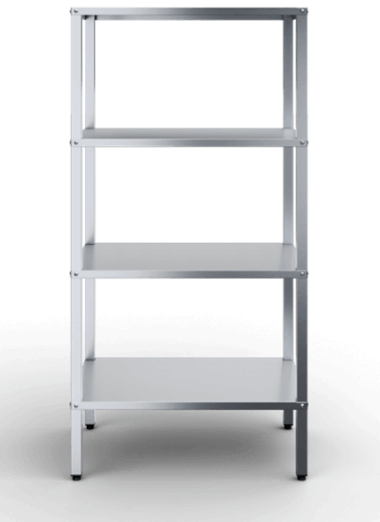

 | Стеллажи кухонные | СКИДКА 18% до 15 мая 2026
...

Полки открытые
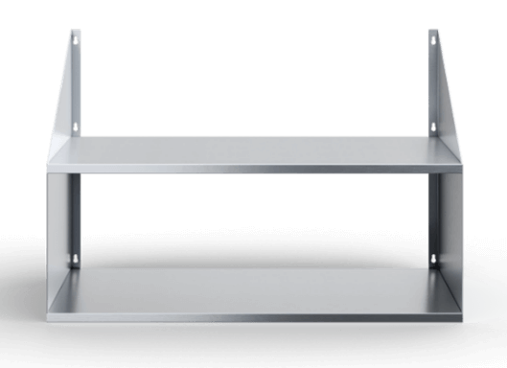

 |  | Полки настенные открытые

Тип полки/Количество ярусов | Артикул | Наименование | Габаритные размеры, д*г*в | RRP*, руб. с НДС | Цена с учетом скидки 0% | Описание
 |  | Настенные сплошные полки 1 ярус
сплошная | ПКЧ-10/3-С | Полка настенная сплошная 1000х300 | 1000х300х400 | 4,128 | 4,128 | Полка настенная выполнена из из стали марки AISI 430 и толщиной 0,8 мм. Состоит из двух уголков косынок и одной полки. Максимально рекомендуемая равнораспределенная нагрузка на полку - 40 кг. В упакованном виде изделие имеет габариты 1015х316х24 мм. Вес изделия 4 кг.
сплошная | ПКЧ-10/4-С | Полка настенная сплошная 1000х400 | 1000х400х400 | 5,039 | 5,039 | Полка настенная выполнена из из стали марки AISI 430 и толщиной 0,8 мм. Состоит из двух уголков косынок и одной полки. Максимально рекомендуемая равнораспределенная нагрузка на полку - 40 кг. В упакованном виде изделие имеет габариты 1015х416х24 мм. Вес изделия 6 кг.
сплошная | ПКЧ-11/3-С | Полка настенная сплошная 1100х300 | 1100х300х400 | 4,277 | 4,277 | Полка настенная выполнена из из стали марки AISI 430 и толщиной 0,8 мм. Состоит из двух уголков косынок и одной полки. Максимально рекомендуемая равнораспределенная нагрузка на полку - 40 кг. В упакованном виде изделие имеет габариты 1115х316х24 мм. Вес изделия 4 кг.
сплошная | ПКЧ-11/4-С | Полка настенная сплошная 1100х400 | 1100х400х400 | 5,263 | 5,263 | Полка настенная выполнена из из стали марки AISI 430 и толщиной 0,8 мм. Состоит из двух уголков косынок и одной полки. Максимально рекомендуемая равнораспределенная нагрузка на полку - 40 кг. В упакованном виде изделие имеет габариты 1115х416х24 мм. Вес изделия 7 кг.
сплошная | ПКЧ-12/3-С | Полка настенная сплошная 1200х300 | 1200х300х400 | 4,444 | 4,444 | Полка настенная выполнена из из стали марки AISI 430 и толщиной 0,8 мм. Состоит из двух уголков косынок и одной полки. Максимально рекомендуемая равнораспределенная нагрузка на полку - 40 кг. В упакованном виде изделие имеет габариты 1215х316х24 мм. Вес изделия 4 кг.
сплошная | ПКЧ-12/4-С | Полка настенная сплошная 1200х400 | 1200х400х400 | 5,507 | 5,507 | Полка настенная выполнена из из стали марки AISI 430 и толщиной 0,8 мм. Состоит из двух уголков косынок и одной полки. Максимально рекомендуемая равнораспределенная нагрузка на полку - 40 кг. В упакованном виде изделие имеет габариты 1215х416х24 мм. Вес изделия 7 кг.
сплошная | ПКЧ-13/3-С | Полка настенная сплошная 1300х300 | 1300х300х400 | 4,589 | 4,589 | Полка настенная выполнена из из стали марки AISI 430 и толщиной 0,8 мм. Состоит из двух уголков косынок и одной полки. Максимально рекомендуемая равнораспределенная нагрузка на полку - 40 кг. В упакованном виде изделие имеет габариты 1315х316х24 мм. Вес изделия 4 кг.
...

Полки закрытые
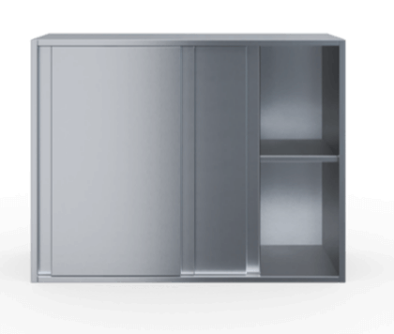

 | Полки настенные закрытые
...

Ванны моечные
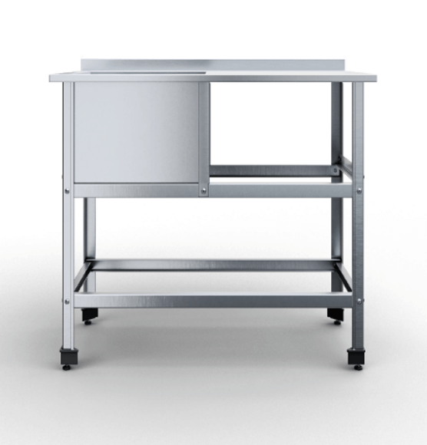

 |  | Ванны моечные

Тип ёмкости | Артикул | Наименование | Габаритные размеры, д*г*в | RRP*, руб. с НДС | Цена с учетом скидки 0% | Описание
сварная | ВМСВПЧ-1-4,7/4,8/8,5 | Ванна моечная сварная 1 емкость 470х480х850 | 470х480 (400х380х300) | 10,573 | 10,573 | 1 сварная емкость; Материал каркаса: нержавеющая сталь AISI430 (0,8 мм); Материал столешницы: нержавеющая сталь AISI430 (1 мм); Размер ванны: 400х430х300мм; Расположение ванны: по центру; Тип каркаса: уголок 40х40 мм нерж.;
сварная | ВМСВПЧ-1-5/5,3/8,5 | Ванна моечная сварная 1 емкость 500х530х850 | 500х530 (430х430х300) | 11,590 | 11,590 | 1 сварная емкость; Материал каркаса: нержавеющая сталь AISI430 (0,8 мм); Материал столешницы: нержавеющая сталь AISI430 (1 мм); Размер ванны: 430х430х300мм; Расположение ванны: по центру; Тип каркаса: уголок 40х40 мм нерж.;
сварная | ВМСВПЧ-1-6/6,3/8,5 | Ванна моечная сварная 1 емкость 600х630х850 | 600х630 (530х530х350) | 14,233 | 14,233 | 1 сварная емкость; Материал каркаса: нержавеющая сталь AISI430 (0,8 мм); Материал столешницы: нержавеющая сталь AISI430 (1 мм); Размер ванны: 530х530х350мм; Расположение ванны: по центру; Тип каркаса: уголок 40х40 мм нерж.;
сварная | ВМСВПЧ-1-7/7,3/8,5 | Ванна моечная сварная 1 емкость 700х730х850 | 700х730 (630х630х400) | 20,130 | 20,130 | 1 сварная емкость; Материал каркаса: нержавеющая сталь AISI430 (0,8 мм); Материал столешницы: нержавеющая сталь AISI430 (1 мм); Размер ванны: 630х630х400мм; Расположение ванны: по центру; Тип каркаса: уголок 40х40 мм нерж.;
сварная | ВМСВПЧ-2-11,5/6,4/8,5 | Ванна моечная сварная 2 емкости 1150х640х850 | 1150х640 (530х530х350) | 25,417 | 25,417 | 2 сварные емкости; Материал каркаса: нержавеющая сталь AISI430 (0,8 мм); Материал столешницы: нержавеющая сталь AISI430 (1 мм); Размер ванны: 530х530х300мм; Расположение ванны: по центру; Тип каркаса: уголок 40х40 мм нерж.;
сварная | ВМСВПЧ-2-13,5/8,25/8,5 | Ванна моечная сварная 2 емкости 1350х825х850 | 1350х825 (630х630х400) | 37,210 | 37,210 | 2 сварные емкости; Материал каркаса: нержавеющая сталь AISI430 (0,8 мм); Материал столешницы: нержавеющая сталь AISI430 (1 мм); Размер ванны: 630х630х300мм; Расположение ванны: по центру; Тип каркаса: уголок 40х40 мм нерж.;
сварная | ВМСВПЧ-2-8,9/4,8/8,5 | Ванна моечная сварная 2 емкости 890х480х850 | 890х480 (400х380х300) | 18,097 | 18,097 | 2 сварные емкости; Материал каркаса: нержавеющая сталь AISI430 (0,8 мм); Материал столешницы: нержавеющая сталь AISI430 (1 мм); Размер ванны: 400х380х300мм; Расположение ванны: по центру; Тип каркаса: уголок 40х40 мм нерж.;
сварная | ВМСВПЧ-2-9,5/5,3/8,5 | Ванна моечная сварная 2 емкости 950х530х850 | 950х530 (430х430х300) | 20,130 | 20,130 | 2 сварные емкости; Материал каркаса: нержавеющая сталь AISI430 (0,8 мм); Материал столешницы: нержавеющая сталь AISI430 (1 мм); Размер ванны: 430х430х300мм; Расположение ванны: по центру; Тип каркаса: уголок 40х40 мм нерж.;
сварная | ВМСВПЧ-3-13,1/4,8/8,5 | Ванна моечная сварная 3 емкости 1310х480х850 | 1310х480 (400х380х300) | 25,620 | 25,620 | 3 сварные емкости; Материал каркаса: нержавеющая сталь AISI430 (0,8 мм); Материал столешницы: нержавеющая сталь AISI430 (1 мм); Размер ванны: 400х380х300мм; Расположение ванны: по центру; Тип каркаса: уголок 40х40 мм нерж.;
...

Ванны цельнотянутые
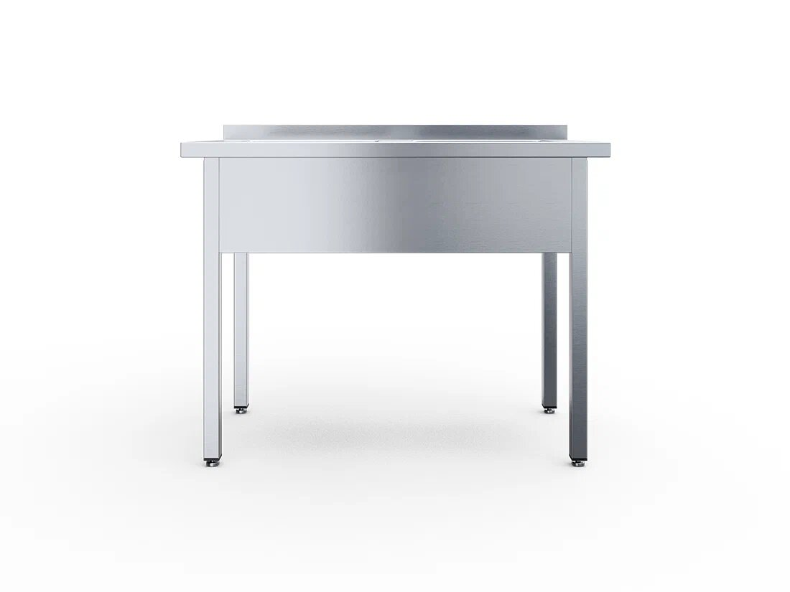

 |  | Ванны моечные цельнотянутые

Тип ёмкости | Артикул | Наименование | Габаритные размеры, д*г*в | RRP*, руб. с НДС | Цена с учетом скидки 0% | Описание
 |  | Ванны односекционные цельнотянутые, каркас труба 40х40мм
цельнотянутая | ВМЦ-1-6/6 | Ванна моечная цельнотянутая 1 емкость 400х500х250, с бортом | 600х600х850 | 25,341 | 25,341 | 1 цельнотянутая емкость; Материал каркаса: нержавеющая сталь AISI430 (0,8 мм); Материал столешницы: нержавеющая сталь AISI430 (1 мм); Размер ванны: 400х500х250мм; Расположение ванны: по центру; Тип каркаса: труба 40х40 мм нерж.;
цельнотянутая | ВМЦ-1-7/6 | Ванна моечная цельнотянутая 1 емкость 400х500х250, с бортом | 700х600х850 | 27,572 | 27,572 | 1 цельнотянутая емкость; Материал каркаса: нержавеющая сталь AISI430 (0,8 мм); Материал столешницы: нержавеющая сталь AISI430 (1 мм); Размер ванны: 400х500х250мм; Расположение ванны: по центру; Тип каркаса: труба 40х40 мм нерж.;
цельнотянутая | ВМЦ-1-8/6 | Ванна моечная цельнотянутая 1 емкость 500х400х250, с бортом | 800х600х850 | 28,059 | 28,059 | 1 цельнотянутая емкость; Материал каркаса: нержавеющая сталь AISI430 (0,8 мм); Материал столешницы: нержавеющая сталь AISI430 (1 мм); Размер ванны: 500х400х250мм; Расположение ванны: по центру; Тип каркаса: труба 40х40 мм нерж.;
цельнотянутая | ВМЦ-1-9/6 | Ванна моечная цельнотянутая 1 емкость 500х400х250, с бортом | 600х700х850 | 28,968 | 28,968 | 1 цельнотянутая емкость; Материал каркаса: нержавеющая сталь AISI430 (0,8 мм); Материал столешницы: нержавеющая сталь AISI430 (1 мм); Размер ванны: 500х400х250мм; Расположение ванны: по центру; Тип каркаса: труба 40х40 мм нерж.;
цельнотянутая | ВМЦ-1-6/7 | Ванна моечная цельнотянутая 1 емкость 500х500х300, с бортом | 600х700х850 | 26,758 | 26,758 | 1 цельнотянутая емкость; Материал каркаса: нержавеющая сталь AISI430 (0,8 мм); Материал столешницы: нержавеющая сталь AISI430 (1 мм); Размер ванны: 500х500х300мм; Расположение ванны: по центру; Тип каркаса: труба 40х40 мм нерж.;
цельнотянутая | ВМЦ-1-7/7 | Ванна моечная цельнотянутая 1 емкость 500х500х300, с бортом | 700х700х850 | 32,252 | 32,252 | 1 цельнотянутая емкость; Материал каркаса: нержавеющая сталь AISI430 (0,8 мм); Материал столешницы: нержавеющая сталь AISI430 (1 мм); Размер ванны: 500х500х300мм; Расположение ванны: по центру; Тип каркаса: труба 40х40 мм нерж.;
цельнотянутая | ВМЦ-1-8/7 | Ванна моечная цельнотянутая 1 емкость 500х500х300, с бортом | 800х700х850 | 32,842 | 32,842 | 1 цельнотянутая емкость; Материал каркаса: нержавеющая сталь AISI430 (0,8 мм); Материал столешницы: нержавеющая сталь AISI430 (1 мм); Размер ванны: 500х500х300мм; Расположение ванны: по центру; Тип каркаса: труба 40х40 мм нерж.;
 | ВМЦ-1-9/7 | Ванна моечная цельнотянутая 1 емкость 500х500х300, с бортом | 900х700х850 | 33,583 | 33,583 | 1 цельнотянутая емкость; Материал каркаса: нержавеющая сталь AISI430 (0,8 мм); Материал столешницы: нержавеющая сталь AISI430 (1 мм); Размер ванны: 500х500х300мм; Расположение ванны: по центру; Тип каркаса: труба 40х40 мм нерж.;
...

Тележки шпильки
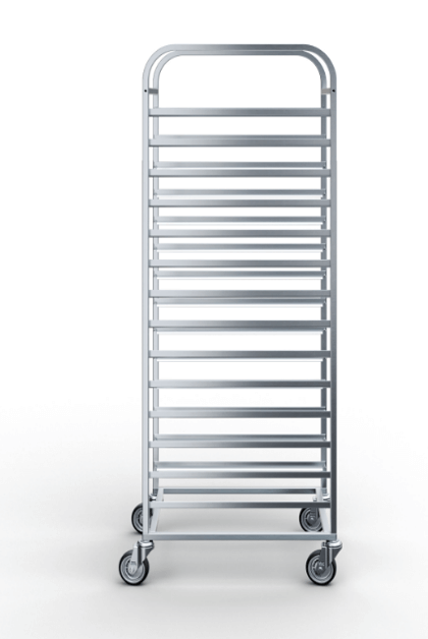

 | Тележки-шпильки

Тип | Размер гастроемкости | Размер противня | Кол-во направляющих | Тип колеса | Артикул | Наименование
Универсальная стандартные колеса 75 мм | GN 1/1 | 600х400 | 14 | Стандартное из резины Ø 75 мм | ТШУЧ-4,47/6,35/15,7-14-7,5 | Тележка-шпилька универсальная 635х447х1570 14 направляющих стандартные колеса 75 мм
Универсальная стандартные колеса 75 мм | GN 2/1 | 600x800 | 16 | Стандартное из резины Ø 75 мм | ТШУЧ-6,5/8,35/17,5-16-7,5 | Тележка-шпилька универсальная 650х835х1750 16 направляющих стандартные колеса 75 мм
Универсальная стандартные колеса 75 мм | GN 2/1 | 600x800 | 20 | Стандартное из резины Ø 75 мм | ТШУЧ-6,5/8,35/17,5-20-7,5 | Тележка-шпилька универсальная 650х835х1750 20 направляющих стандартные колеса 75 мм
Универсальная стандартные колеса 125 мм | GN 1/1 | 600х400 | 14 | Стандартное из резины Ø 125 мм | ТШУЧ-6,35/4,47/16,2-14-12,5 | Тележка-шпилька 635х447х1625 универсальная 14 направляющих стандартные колеса 125 мм
Универсальная стандартные колеса 125 мм | GN 2/1 | 600x800 | 16 | Стандартное из резины Ø 125 мм | ТШУЧ-6,5/8,35/18-16-12,5 | Тележка-шпилька универсальная 650х835х1800 16 направляющих стандартные колеса 125 мм
Универсальная стандартные колеса 125 мм | GN 2/1 | 600x800 | 20 | Стандартное из резины Ø 125 мм | ТШУЧ-6,5/8,35/18-20-12,5 | Тележка-шпилька универсальная 650х835х1800 20 направляющих стандартные колеса 125 мм
Универсальная морозостойкие колеса 80 мм | GN 1/1 | 600х400 | 14 | Морозостойкое Ø 80 | ТШУЧ-4,47/6,35/15,75-14-М8 | Тележка-шпилька универсальная 635х447х1580 14 направляющих, морозостойкие колеса 80 мм
Универсальная морозостойкие колеса 80 мм | GN 2/1 | 600x800 | 16 | Морозостойкое Ø 80 | ТШУЧ-6,5/8,35/17,5-16-М8 | Тележка-шпилька универсальная 650х835х1760 16 направляющих, морозостойкие колеса 80 мм
Универсальная морозостойкие колеса 80 мм | GN 2/1 | 600x800 | 20 | Морозостойкое Ø 80 | ТШУЧ-6,5/8,35/17,5-20-М8 | Тележка-шпилька универсальная 650х835х1760 20 направляющих, морозостойкие колеса 80 мм
...

Рыба на льду
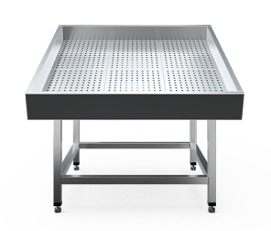

 | Нейтральные столы-витрины для рыбы на льду, без агрегата

Артикул | Наименование | Габаритные размеры, д*г*в | RRP*, руб. с НДС | Цена с учетом скидки 0% | Описание
FI-11/11 | Стол для рыбы на льду 1100х1100 обвязка с 4-х сторон | 1100х1100х1030 | 70,770 | 70,770 | Стол для рыбы на льду с регулировкой уровня наклона. Ванна для рыбы изготовлена из нержавеющая стали AISI 304 (1 мм), которая отличается высокой коррозионной стойкостью. Перфорированный поддон из стали AISI 430 (0,8 мм) аккумулирует холод и отделяет продукт от талой воды. Подставка разборная, из трубы 40х40 (AISI 304, 1,2 мм) с регулируемыми опорами. Обшивка изготовлена из нержавеющей стали AISI 430 (0,8 мм). Слив из двух трубок диаметром 20 мм по углам ванны.
FI-10/20 | Стол для рыбы на льду 1000х2000 обвязка с 4-х сторон | 1000х2000х1030 | 86,850 | 86,850 | Стол для рыбы на льду с регулировкой уровня наклона. Ванна для рыбы изготовлена из нержавеющая стали AISI 304 (1 мм), которая отличается высокой коррозионной стойкостью. Перфорированный поддон из стали AISI 430 (0,8 мм) аккумулирует холод и отделяет продукт от талой воды. Подставка разборная, из трубы 40х40 (AISI 304, 1,2 мм) с регулируемыми опорами. Обшивка изготовлена из нержавеющей стали AISI 430 (0,8 мм). Слив из двух трубок диаметром 20 мм по углам ванны.
FI-15/20 | Стол для рыбы на льду 1500х2000 обвязка с 4-х сторон | 1500х2000х1030 | 110,500 | 110,500 | Стол для рыбы на льду с регулировкой уровня наклона. Ванна для рыбы изготовлена из нержавеющая стали AISI 304 (1 мм), которая отличается высокой коррозионной стойкостью. Перфорированный поддон из стали AISI 430 (0,8 мм) аккумулирует холод и отделяет продукт от талой воды. Подставка разборная, из трубы 40х40 (AISI 304, 1,2 мм) с регулируемыми опорами. Обшивка изготовлена из нержавеющей стали AISI 430 (0,8 мм). Слив из двух трубок диаметром 20 мм по углам ванны.
FI-20/10 | Стол для рыбы на льду 2000х1000 обвязка с 4-х сторон | 2000х1000х1030 | 112,200 | 112,200 | Стол для рыбы на льду с регулировкой уровня наклона. Ванна для рыбы изготовлена из нержавеющая стали AISI 304 (1 мм), которая отличается высокой коррозионной стойкостью. Перфорированный поддон из стали AISI 430 (0,8 мм) аккумулирует холод и отделяет продукт от талой воды. Подставка разборная, из трубы 40х40 (AISI 304, 1,2 мм) с регулируемыми опорами. Обшивка изготовлена из нержавеющей стали AISI 430 (0,8 мм). Слив из двух трубок диаметром 20 мм по углам ванны.
FI-22/11 | Стол для рыбы на льду 2200х1100 обвязка с 4-х сторон | 2200х1100х1030 | 119,000 | 119,000 | Стол для рыбы на льду с регулировкой уровня наклона. Ванна для рыбы изготовлена из нержавеющая стали AISI 304 (1 мм), которая отличается высокой коррозионной стойкостью. Перфорированный поддон из стали AISI 430 (0,8 мм) аккумулирует холод и отделяет продукт от талой воды. Подставка разборная, из трубы 40х40 (AISI 304, 1,2 мм) с регулируемыми опорами. Обшивка изготовлена из нержавеющей стали AISI 430 (0,8 мм). Слив из двух трубок диаметром 20 мм по углам ванны.

Стерилизаторы
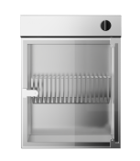

 | Стерилизаторы для ножей

Артикул | Наименование | Габаритные размеры, ш*г*в | RRP*, руб. с НДС | Цена с учетом скидки 0% | Описание
ST-18M | Стерилизатор для ножей с держателем решёткой | 465х145х605 | 18,578 | 18,578 | Стерилизатор ножей с решетчатым держателем на 18 инструментов. Корпус из пищевой нержавеющей стали AISI 430, устойчивой к коррозии и агрессивным моющим средствам. Обеззараживание ультрафиолетовым излучением (205–315 нм) уничтожает до 99,9% бактерий. Дверца из тонированного стекла с замком защищает персонал от УФ-лучей. Съемный решетчатый держатель из нержавеющей стали (ширина ячейки 9 мм) упрощает санитарную обработку камеры. Механический таймер 0–60 мин со звуковым сигналом. Автоматическое отключение лампы при открывании дверцы. Крепление на стену. Габариты в упаковке: 540×630×170 мм. Вес: 25 кг. Напряжение: 220 В.
ST-18M-01 | Стерилизатор для ножей с магнитным держателем | 465х145х605 | 24,758 | 24,758 | Стерилизатор ножей с магнитным держателем на 18 инструментов. Корпус из пищевой нержавеющей стали AISI 430, устойчивой к коррозии и агрессивным моющим средствам. Обеззараживание ультрафиолетовым излучением (205–315 нм) уничтожает до 99,9% бактерий. Дверца из тонированного стекла с замком защищает персонал от УФ-лучей. Съемная магнитная планка. Механический таймер 0–60 мин со звуковым сигналом. Автоматическое отключение лампы при открывании дверцы. Крепление на стену. Габариты в упаковке: 540×630×170 мм. Вес: 25 кг. Напряжение: 220 В.

Облучатели
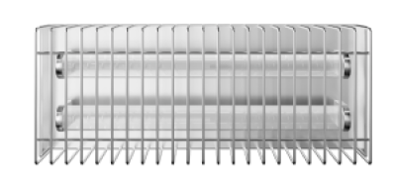

 | Открытые облучатели бактерицидные

Артикул | Наименование | Габаритные размеры, ш*г*в | RRP*, руб. с НДС | Цена с учетом скидки 0% | Описание
OP-115 | Облучатель 530 мм, 1 лампа | 530х70х75 | 10,316 | 10,316 | Компактный настенный облучатель для дезинфекции воздуха и поверхностей. Корпус из нержавеющей стали AISI 430 (0,8 мм) с защитной решёткой. Одна УФ-лампа (излучение 4,9 Вт, длина волны 253,7 нм). Мощность 50 Вт, напряжение 220 В. ⚠️ Использование только при отсутствии людей и животных. Габариты (Ш×Г×В): 530×70×75 мм. Габариты в упаковке: 560×90×95 мм. Вес: 1,74 кг. Применение: пищевые производства, предприятия общепита и торговли, офисы, медучреждения.
OP-215 | Облучатель 530 мм, 2 лампы | 530х110х75 | 19,073 | 19,073 | Настенный облучатель с двумя лампами для усиленной дезинфекции. Корпус из нержавеющей стали AISI 430 (0,8 мм). Две УФ-лампы (суммарное излучение 9,8 Вт, длина волны 253,7 нм). Мощность 120 Вт, 220 В. ⚠️ Только при отсутствии людей и животных. Габариты (Ш×Г×В): 530×110×75 мм. Габариты в упаковке: 560×130×95 мм. Вес: 2,7 кг. Рекомендуется для больших помещений и интенсивной обработки.
OP-130 | Облучатель 990 мм, 1 лампа | 990х70х75 | 10,291 | 10,291 | Длинный настенный облучатель с одной мощной лампой. Корпус из нержавеющей стали AISI 430 (0,8 мм). Одна УФ-лампа (излучение 12 Вт, длина волны 253,7 нм). Мощность 65 Вт, 220 В. ⚠️ Использование только при отсутствии людей и животных. Габариты (Ш×Г×В): 990×70×75 мм. Габариты в упаковке: 1020×90×95 мм. Вес: 3,18 кг. Идеален для длинных помещений (коридоры, цеха, торговые залы).
OP-230 | Облучатель 990 мм, 2 лампы | 990х110х75 | 18,393 | 18,393 | Максимальная эффективность: длинный облучатель с двумя мощными лампами. Корпус из нержавеющей стали AISI 430 (0,8 мм). Две УФ-лампы (суммарное излучение 24 Вт, длина волны 253,7 нм). Мощность 150 Вт, 220 В. ⚠️ Только при отсутствии людей и животных. Габариты (Ш×Г×В): 990×110×75 мм. Габариты в упаковке: 1020×130×95 мм. Вес: 5,1 кг. Применение: просторные производственные цеха, большие столовые, складские зоны, медицинские учреждения.

